Sheet1
 | Total Geral | Total de Até 14 anos | Até 14 anos |  |  | Total de 15 a 17 anos | 15 a 17 anos |  |  | Total de 18 a 19 anos | 18 a 19 anos |  |  | Total de 20 a 24 anos | 20 a 24 anos |  |  |  | Total de 25 a 29 anos | 25 a 29 anos |  |  |  | Total de 30 a 34 anos | 30 a 34 anos |  |  |  | Total de 35 a 39 anos | 35 a 39 anos |  |  |  | Total de 40 anos ou mais | 40 anos ou mais
Localidade da Escola |  |  | Estadual | Municipal | Privada |  | Estadual | Municipal | Privada |  | Estadual | Municipal | Privada |  | Federal | Estadual | Municipal | Privada |  | Federal | Estadual | Municipal | Privada |  | Federal | Estadual | Municipal | Privada |  | Federal | Estadual | Municipal | Privada |  | Federal | Estadual | Municipal | Privada
Salvador | 45,121 | 111 | 95 | 1 | 15 | 2,341 | 1,318 | 1,010 | 13 | 5,500 | 4,364 | 689 | 447 | 12,799 | 4 | 10,453 | 972 | 1,370 | 5,103 | 7 | 3,463 | 586 | 1,047 | 3,216 | 8 | 1,833 | 569 | 806 | 3,496 | 5 | 1,764 | 914 | 813 | 12,555 | 32 | 4,983 | 6,168 | 1,372

Faixa Etária |  | Dependência Administrativa

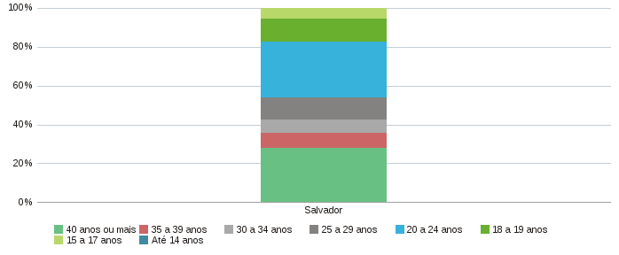 |  |  |  |  |  |  |  |  |  | 